问题
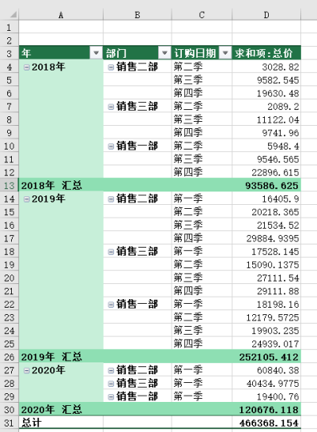
 |  | 课后小练习

任务：
 | 使用“练习表”中数据创建数据透视表，按年、部门、季度统计总金额。
 | “年”类别下保留汇总，“部门”类别下删除汇总，完成效果如下图所示。

